Sheet1
 | 附件1
 | 历史遗留违法建筑使用安全记录表（凤岗镇）
 | 表号：
 | 建筑物位置 |  | 凤岗镇金凤凰
 | 建筑物坐标 |  | 东经（度分秒）: | 114°9′54″ |  | 北纬（度分秒）: |  | 22°44′45.6″
 | 普查填报编号 |  | 117000-117204-00332-B |  |  | 建造年份 |  | 1/1/2001
 | 建筑物用途 |  | A 住宅类 B √工业类 C 商业类 D 办公类 E 其他
 | 建筑层数 |  | 4 | 建筑面积 |  | 166.6 |  | 结构类型 | 钢筋混凝土结构
 | 安全责任人 |  | 蔡德伟 | 联系电话 |  | 13723553855
 | 房屋安全检查情况描述
 | 检查部位 | 检查内容 |  |  | 检查结果 |  | 缺陷位置，状态，程度等描述
 | 整体情况 | 是否存在整体或局部倾斜、下沉情况 |  |  | 是R 否□ |  | 墙体存在有裂缝、轻微脱落的情况
 |  | 周边是否存在地质灾害、洪水内涝等安全隐患 |  |  | 是□ 否R |  | 墙体存在有裂缝、轻微脱落的情况
 |  | 周边是否存在地下管线、桩基、深基坑施工、爆破等可能被损坏的情况 |  |  | 是□ 否R |  | 墙体存在有裂缝、轻微脱落的情况
 | 基础 （地坪） | 是否存在下沉、裂缝、变形、渗水等 |  |  | 是R 否□ |  | 墙体存在有裂缝、轻微脱落的情况
 | 上部结构 | 梁柱板、墙体及钢结构等构件是否存在破损、变形、裂缝、渗水、脱落、腐蚀等情况 |  |  | 是□ 否R |  | 墙体存在有裂缝、轻微脱落的情况
 | 屋面 | 是否存在渗漏、裂缝情况 |  |  | 是□ 否R |  | 墙体存在有裂缝、轻微脱落的情况
 |  | 女儿墙高度、防护栏杆是否满足要求 |  |  | 是R 否□ |  | 墙体存在有裂缝、轻微脱落的情况
 |  | 是否存在加层或搭建物（如广告牌、钢棚等）而影响房屋使用安全情况 |  |  | 是□ 否R |  | 墙体存在有裂缝、轻微脱落的情况
 | 外围结构 | 外墙及外墙上附属构件是否存在松脱、开裂、腐蚀等情况 |  |  | 是□ 否R |  | 墙体存在有裂缝、轻微脱落的情况
 | 室内 | 天花吊顶是否存在变形、脱落情况 |  |  | 是R 否□ |  | 墙体存在有裂缝、轻微脱落的情况
 |  | 临边等位置的防护栏杆设置和高度是否满足要求 |  |  | 是□ 否R |  | 墙体存在有裂缝、轻微脱落的情况
 | 其它 | 是否存在房屋主体结构受自然灾害以及爆炸、火灾等事故损坏情况 |  |  | 是□ 否R |  | 墙体存在有裂缝、轻微脱落的情况
 |  | 是否有房屋拆改主体或者承重结构、改变使用功能或者明显加大荷载等情况 |  |  | 是R 否□ |  | 墙体存在有裂缝、轻微脱落的情况
 |  | 建房是否有削坡或进行人工边坡，削坡或人工边坡的安全情况 |  |  | 是□ 否R |  | 墙体存在有裂缝、轻微脱落的情况
 | 检查结论 | 初步判断是否属于危房 |  |  | 是□ 否R |  | 属于危房的危险源：
 |  |  |  |  |  |  | 主体结构□
 |  |  |  |  |  |  | 外围结构□
 |  |  |  |  |  |  | 地质灾害□
 |  |  |  |  |  |  | 建房引起的削坡□
 |  |  |  |  |  |  | 进行人工边坡□
 |  |  |  |  |  |  | 洪水内涝□
 |  |  |  |  |  |  | 加建搭建□
 | 跟踪落实情况

 | 检查单位：
 | 检查人：
 | 检查时间：

 | 备注：
 | 1、普查填报编号: 房屋档案编号采用市城管局的全市历史遗留违法建筑统一编码。
 | 2、建筑物坐标：可以运用手机指南针功能填写。

 | 附件3
房屋现状照片
 | 业主姓名： | 蔡德伟
 | 详细地址： | 凤岗镇金凤凰
 | 普查填报编号： |  | 117000-117204-00332-B
 | 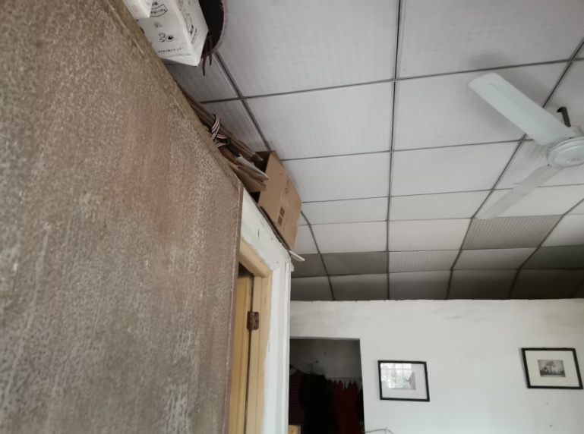 |  |  |  | 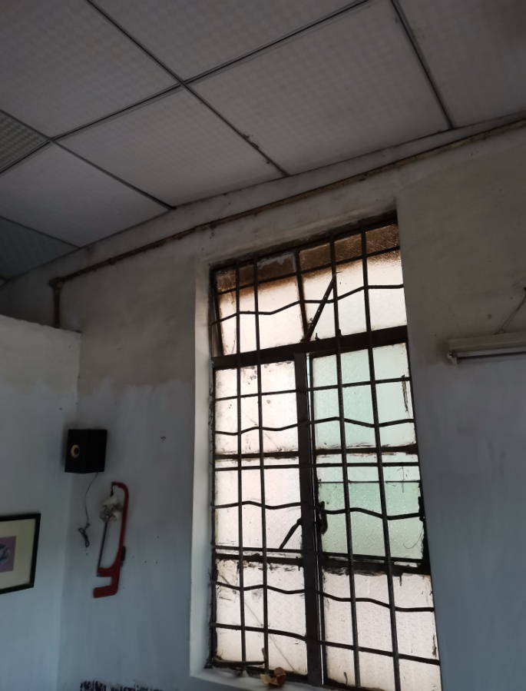

 | 建筑照 |  |  |  | 建筑照
 | 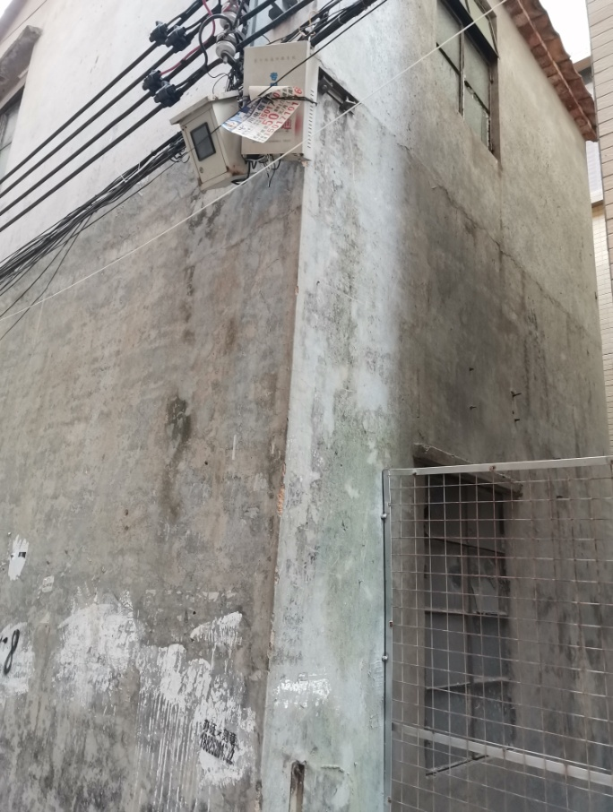 |  |  |  | 

 | 建筑照 |  |  |  | 建筑照

